Colombia
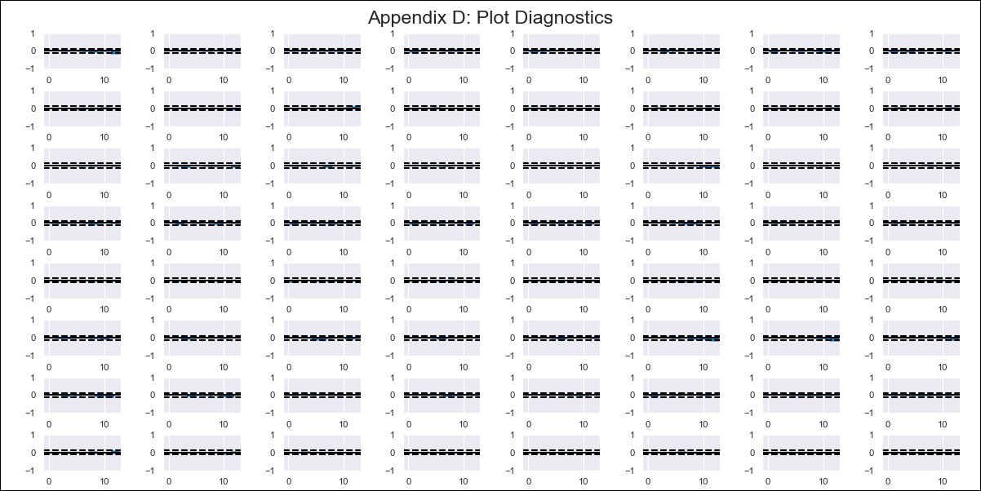
Colombia - Inflation - Next 12 months forecast as of: 2023-12-01

Model | VAR - 12 | Exogenous Variables | IPP OI Agricultura, ganadería, caza, silvicultura y pesca, IPP OI Minería, Indice de términos de intercambio, Índice de precios de exportaciones, Índice de precios de importaciones, Tasa de cambio - promedio mensual, Índice de tasa de cambio real IPP
Training Data | 1999-01-01 to 2023-01-01
Test Data | 2023-01-01 to 2023-12-01

Date | Inflation Change YoY % | Lower Bound - 95% Confidence Interval | Upper Bound - 95% Confidence Interval
2024-01-01 | 9.05 | 8.56 | 9.54
2024-02-01 | 9.6 | 8.55 | 10.65
2024-03-01 | 9.25 | 7.61 | 10.88
2024-04-01 | 8.92 | 6.67 | 11.17
2024-05-01 | 8.33 | 5.43 | 11.23
2024-06-01 | 8.16 | 4.6 | 11.72
2024-07-01 | 7.54 | 3.3 | 11.79
2024-08-01 | 7.63 | 2.69 | 12.56
2024-09-01 | 7.26 | 1.6 | 12.92
2024-10-01 | 6.69 | 0.28 | 13.11
2024-11-01 | 6.16 | -1.02 | 13.34
2024-12-01 | 5.79 | -2.17 | 13.74

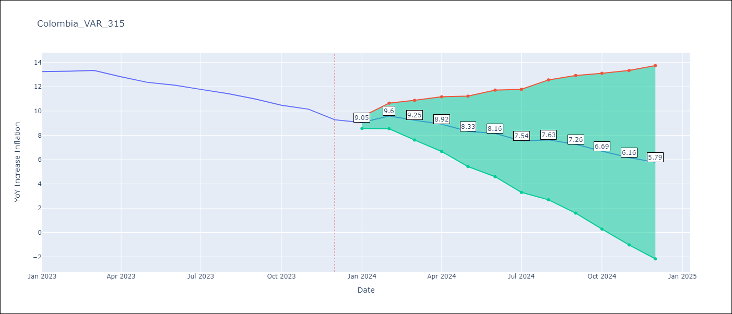

Test Metrics
RMSE | 0.22
Naive RMSE | 0.42
MAPE | 1.61%

Test Predictions
Date | Predicted | Actual
2023-01-01 | 12.89 | 13.25
2023-02-01 | 13.44 | 13.28
2023-03-01 | 13.09 | 13.34
2023-04-01 | 12.76 | 12.82
2023-05-01 | 12.17 | 12.36
2023-06-01 | 12 | 12.13
2023-07-01 | 11.38 | 11.78
2023-08-01 | 11.47 | 11.43
2023-09-01 | 11.1 | 10.99
2023-10-01 | 10.53 | 10.48
2023-11-01 | 10 | 10.15
2023-12-01 | 9.63 | 9.28

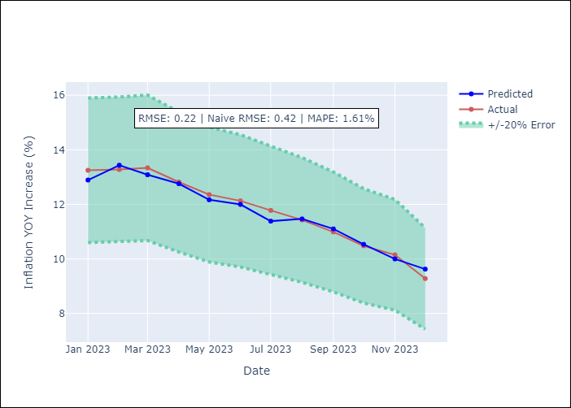

Appendix A: Model Summary
Model | VAR - 12
Sample | 1999-01-01 to 2023-12-01
No. of Observations | 300
Terms | P-value (Statistical significance)
L1.YoY Increase Inflation | 3.7837890512E-06
L1.IPP OI Agricultura, ganadería, caza, silvicultura y pesca | 0.03289626516
L1.IPP OI Minería | 0.0040169195397
L3.IPP OI Minería | 0.040683675242
L3.Índice de tasa de cambio real IPP | 0.0015242312332
L5.Índice de precios de importaciones | 0.014672047079
L7.IPP OI Agricultura, ganadería, caza, silvicultura y pesca | 0.0024671924452
L9. Indice de términos de intercambio | 0.031977657269
L9.Índice de precios de exportaciones | 0.047761239037
L9.Índice de precios de importaciones | 0.017325712678
L9.Índice de tasa de cambio real IPP | 0.0097481157036
L10.Índice de tasa de cambio real IPP | 0.017754260858
L1. Indice de términos de intercambio | 0.47736487423
L1.Índice de precios de exportaciones | 0.46464581243
L1.Índice de precios de importaciones | 0.33999470888
L1.Tasa de cambio - promedio mensual | 0.11231508298
L1.Índice de tasa de cambio real IPP | 0.43111032153
L2.YoY Increase Inflation | 0.79405576053
L2.IPP OI Agricultura, ganadería, caza, silvicultura y pesca | 0.1624230261
L2.IPP OI Minería | 0.48480741792
L2. Indice de términos de intercambio | 0.76944496602
L2.Índice de precios de exportaciones | 0.87588571814
L2.Índice de precios de importaciones | 0.5618315776
L2.Tasa de cambio - promedio mensual | 0.26973424132
L2.Índice de tasa de cambio real IPP | 0.077667233591
L3.YoY Increase Inflation | 0.62966604707
L3.IPP OI Agricultura, ganadería, caza, silvicultura y pesca | 0.1133477565
L3. Indice de términos de intercambio | 0.15978078808
L3.Índice de precios de exportaciones | 0.13780594496
L3.Índice de precios de importaciones | 0.28236775381
L3.Tasa de cambio - promedio mensual | 0.73850527281
L4.YoY Increase Inflation | 0.58586551766
L4.IPP OI Agricultura, ganadería, caza, silvicultura y pesca | 0.23045350085
L4.IPP OI Minería | 0.50148364424
L4. Indice de términos de intercambio | 0.52532460258
L4.Índice de precios de exportaciones | 0.41634778443
L4.Índice de precios de importaciones | 0.23995603222
L4.Tasa de cambio - promedio mensual | 0.84485055475
L4.Índice de tasa de cambio real IPP | 0.11242280315
L5.YoY Increase Inflation | 0.83599643878
L5.IPP OI Agricultura, ganadería, caza, silvicultura y pesca | 0.65181088615
L5.IPP OI Minería | 0.58006079214
L5. Indice de términos de intercambio | 0.086451824221
L5.Índice de precios de exportaciones | 0.099223920478
L5.Tasa de cambio - promedio mensual | 0.16228632475
L5.Índice de tasa de cambio real IPP | 0.61837678837
L6.YoY Increase Inflation | 0.52148331454
L6.IPP OI Agricultura, ganadería, caza, silvicultura y pesca | 0.39112422692
L6.IPP OI Minería | 0.64944134566
L6. Indice de términos de intercambio | 0.71852999227
L6.Índice de precios de exportaciones | 0.82428971958
L6.Índice de precios de importaciones | 0.58566636714
L6.Tasa de cambio - promedio mensual | 0.90860229713
L6.Índice de tasa de cambio real IPP | 0.60385456969
L7.YoY Increase Inflation | 0.092678897183
L7.IPP OI Minería | 0.28512741685
L7. Indice de términos de intercambio | 0.17762315499
L7.Índice de precios de exportaciones | 0.13327587415
L7.Índice de precios de importaciones | 0.14942419761
L7.Tasa de cambio - promedio mensual | 0.68653075123
L7.Índice de tasa de cambio real IPP | 0.41282370884
L8.YoY Increase Inflation | 0.86348311807
L8.IPP OI Agricultura, ganadería, caza, silvicultura y pesca | 0.49453320754
L8.IPP OI Minería | 0.3274438195
L8. Indice de términos de intercambio | 0.37086761579
L8.Índice de precios de exportaciones | 0.22393294316
L8.Índice de precios de importaciones | 0.60765916771
L8.Tasa de cambio - promedio mensual | 0.08606022932
L8.Índice de tasa de cambio real IPP | 0.95713080363
L9.YoY Increase Inflation | 0.34930770048
L9.IPP OI Agricultura, ganadería, caza, silvicultura y pesca | 0.084192246424
L9.IPP OI Minería | 0.87221663667
L9.Tasa de cambio - promedio mensual | 0.71557135696
L10.YoY Increase Inflation | 0.81242574689
L10.IPP OI Agricultura, ganadería, caza, silvicultura y pesca | 0.55534170968
L10.IPP OI Minería | 0.72183374118
L10. Indice de términos de intercambio | 0.27567995122
L10.Índice de precios de exportaciones | 0.2504075047
L10.Índice de precios de importaciones | 0.28467566975
L10.Tasa de cambio - promedio mensual | 0.66938351767
L11.YoY Increase Inflation | 0.073517491706
L11.IPP OI Agricultura, ganadería, caza, silvicultura y pesca | 0.19534098646
L11.IPP OI Minería | 0.11171174697
L11. Indice de términos de intercambio | 0.10166833256
L11.Índice de precios de exportaciones | 0.10532208139
L11.Índice de precios de importaciones | 0.079388461951
L11.Tasa de cambio - promedio mensual | 0.403968079
L11.Índice de tasa de cambio real IPP | 0.43667916756
L12.YoY Increase Inflation | 0.34996085608
L12.IPP OI Agricultura, ganadería, caza, silvicultura y pesca | 0.81248531198
L12.IPP OI Minería | 0.31973289098
L12. Indice de términos de intercambio | 0.36559166224
L12.Índice de precios de exportaciones | 0.41931866853
L12.Índice de precios de importaciones | 0.65937902967
L12.Tasa de cambio - promedio mensual | 0.74244512492
L12.Índice de tasa de cambio real IPP | 0.13777678775
Assumptions | P-value

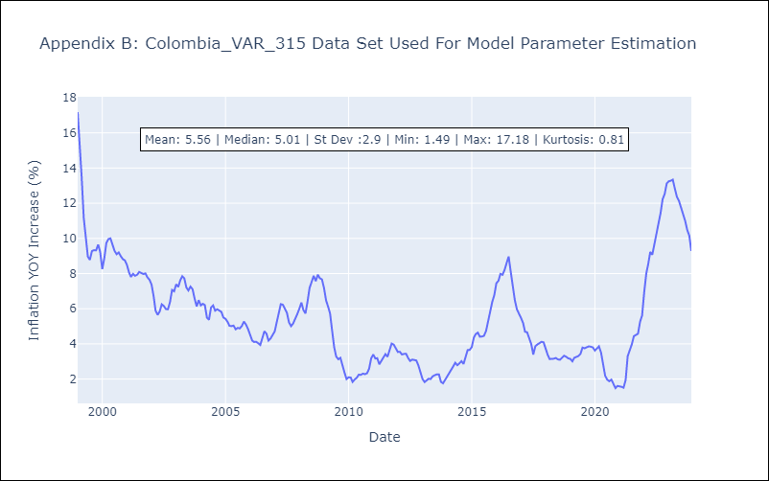

Appendix C: Residuals Analysis
Mean | -0.0
Errors AutoCorrelated? | 1.966440992474426 | No Autocorrelation
Normal? | No

